분량체크사항
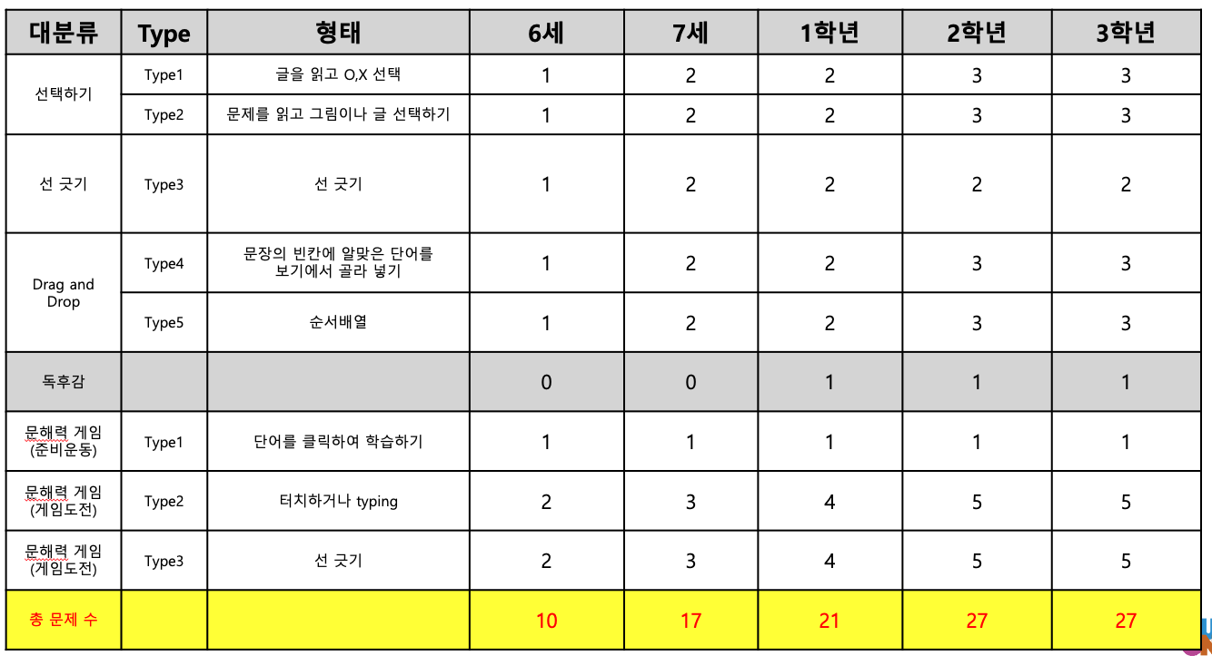
권장연령: 6세~10세
 | 기간
단계 | 1 | 2 | 3 | 4 | 5 | 6 | 7 | 8 | 9 | 10 | 11 | 12
PE1 | 4 | 4 | 4 | 4 | 4 | 4 | 4 | 4 | 4 | 4 | 4 | 4 | 48 | 192
PE2 | 4 | 4 | 4 | 4 | 4 | 4 | 4 | 4 | 4 | 4 | 4 | 4 | 48
E1 | 4 | 4 | 4 | 4 | 4 | 4 | 4 | 4 | 4 | 4 | 4 | 4 | 48
E2 | 4 | 4 | 4 | 4 | 4 | 4 | 4 | 4 | 4 | 4 | 4 | 4 | 48
E3 | 3 | 3 | 3 | 3 | 3 | 3 | 3 | 3 | 3 | 3 | 3 | 3 | 36 | 36
 |  |  |  |  |  |  |  |  |  |  |  |  |  | 228
각 연령별 교재가 다른지? (다를 경우 준비해야 하는 콘텐츠 기획/디자인은 6~10세까지 X5배수) |  |  |  |  |  |  |  |  |  |  |  |  | 6~10세 | 1,140

1권 당 아래의 프로세스로 진도를 나감

연령별 1권 당 문제수 (미정)

